상품제안서
산타페 이중진공 텀블러 500ml | 상품코드: S05854

 |  |  |  |  |  |  | 02-713-8555 | www.synergygift.co.kr
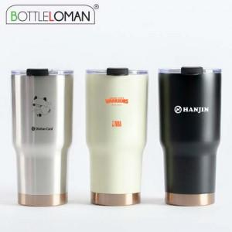

【상세/제작정보】 | - 개별인박스 및 선물포장지는 예고없이 변경될 수 있습니다.<br>- 1도 및 레이저(단면)인쇄 100개 미만 인쇄비 추가됩니다.

【인쇄/포장옵션】 | 실크, 레이저 / 포장지포장

【공급단가】 | 수량 | 50~ | 100~ | 500~ | 1,000~ | 3,000~
*VAT별도 | 실버 | 8,850원 | 8,650원 | 8,050원 | 7,950원 | 7,800원
 | 아이보리 | 9,450원 | 9,250원 | 8,650원 | 8,500원 | 8,350원
 | 블랙 | 9,450원 | 9,250원 | 8,650원 | 8,500원 | 8,350원

【상품 URL】 | https://www.synergygift.co.kr:443/src/goods_detail.php?gdno=18448

